AC테스트결과
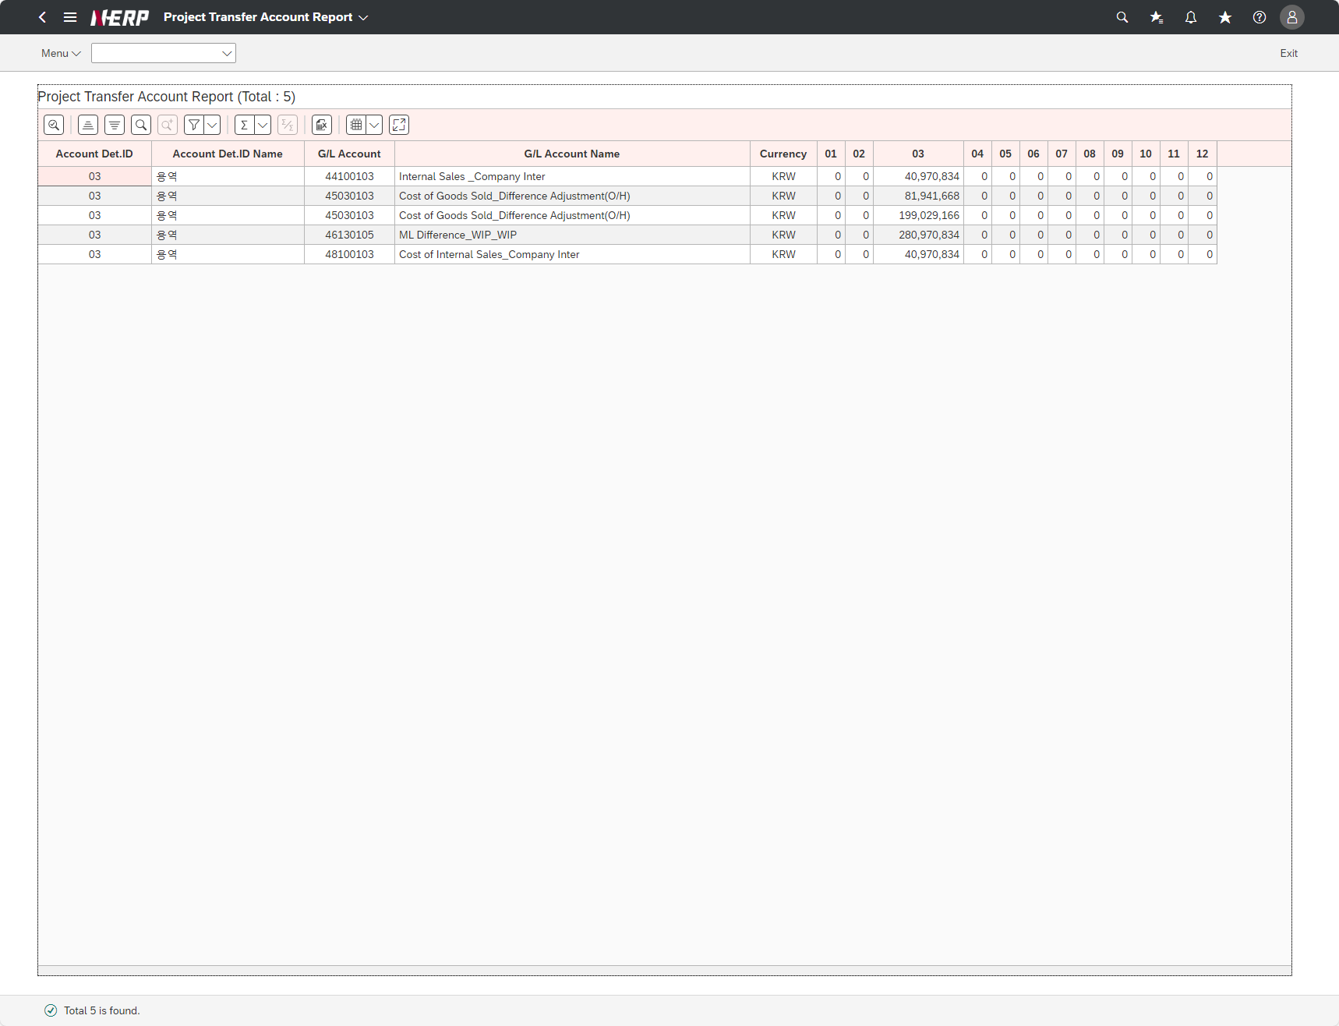
※ 테스트 환경 : N-ERP (S4D) 환경 Client 210(WEBGUI) - Chrome

■ T-Code : ZCPSR0064 Project Transfer Account List
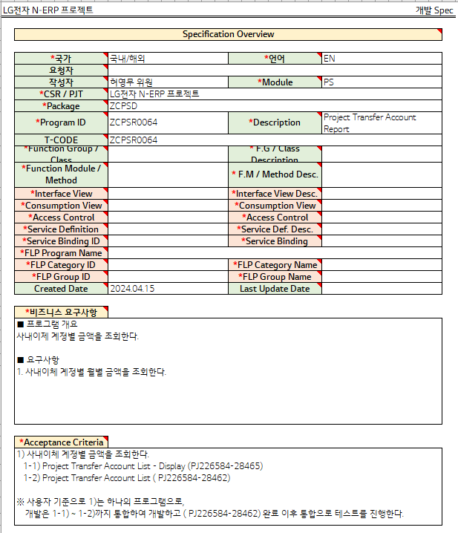

3자 테스트 전
3자 테스트 후

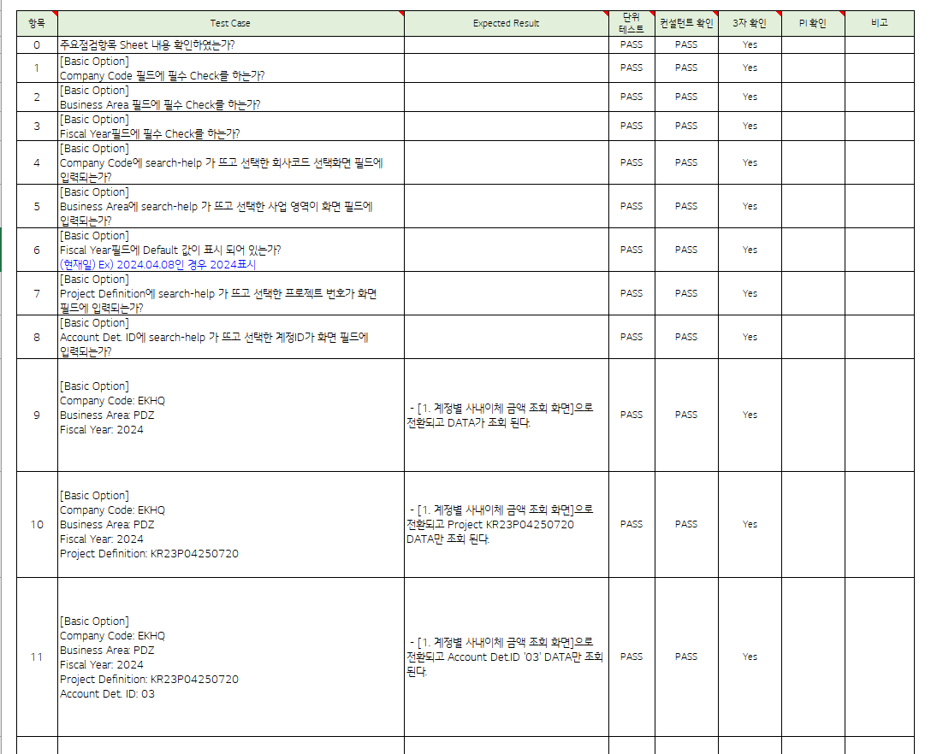

테스트 목록
항목 | Test Case | Expected Result | 단위 테스트 | 컨설턴트 확인 | 3자 확인 | PI 확인 | 비고
1 | Do you perform the required check in the Company Code field?" |  | Pass | Pass
2 | Do you do the required check in the Business Area field?" |  | Pass | Pass
3 | “Is the Fiscal Year field required to be checked?” |  | Pass | Pass
4 | Does search-help appear in Company Code and is entered into the selected company code selection screen field?" |  | Pass | Pass
5 | Does search-help appear in the Business Area and the selected business area is entered into the screen field?" |  | Pass | Pass
6 | Is the Default value displayed in the Fiscal Year field? (Current date) Ex) If 2024.04.08, display 2024" |  | Pass | Pass
7 | Does search-help appear in the Project Definition and does the selected project number enter the screen field?" |  | Pass | Pass
8 | Account Det. Does search-help appear in ID and the selected account ID is entered into the screen field?" |  | Pass | Pass
9 | Company Code: EKHQ Business Area: PDZ Fiscal Year: 2024 | [1. Converts to [Internal transfer amount inquiry screen for each account] and DATA is searched. | Pass | Pass
10 | Company Code: EKHQ Business Area: PDZ Fiscal Year: 2024 Project Definition: KR23P04250720" | [1. Converts to [Internal transfer amount inquiry screen for each account] and only Project KR23P04250720 DATA is viewed. | Pass | Pass
11 | Company Code: EKHQ Business Area: PDZ Fiscal Year: 2024 Project Definition: KR23P04250720 Account Det. ID: 03" | [1. Converts to [Internal transfer amount inquiry screen for each account] and only Account Det.ID '03' DATA is searched. | Pass | Pass
Case 1 : 주요점검항목 Sheet 내용 확인하였는가? | Do you perform the required check in the Company Code field?"
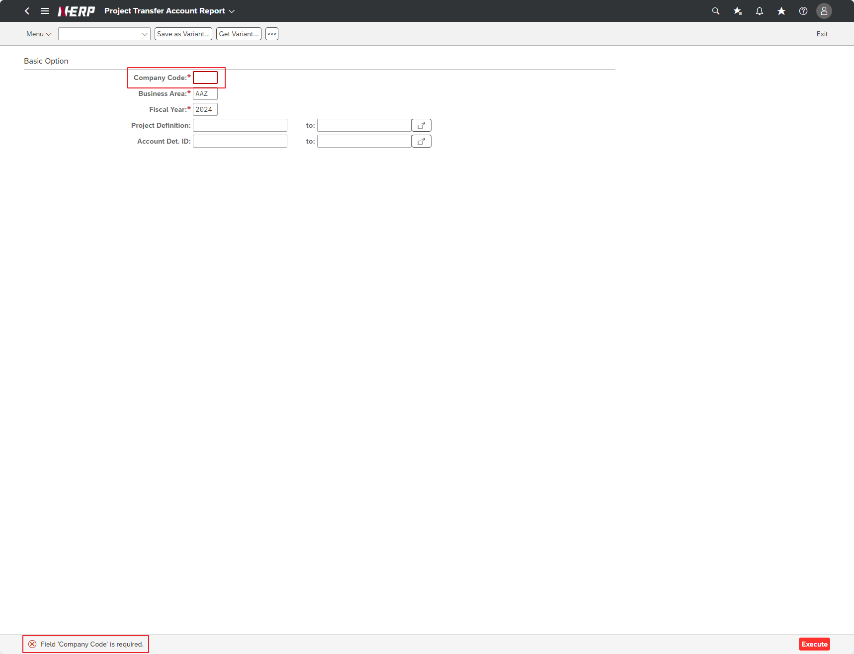

Case 2: | "Do you do the required check in the Business Area field?"
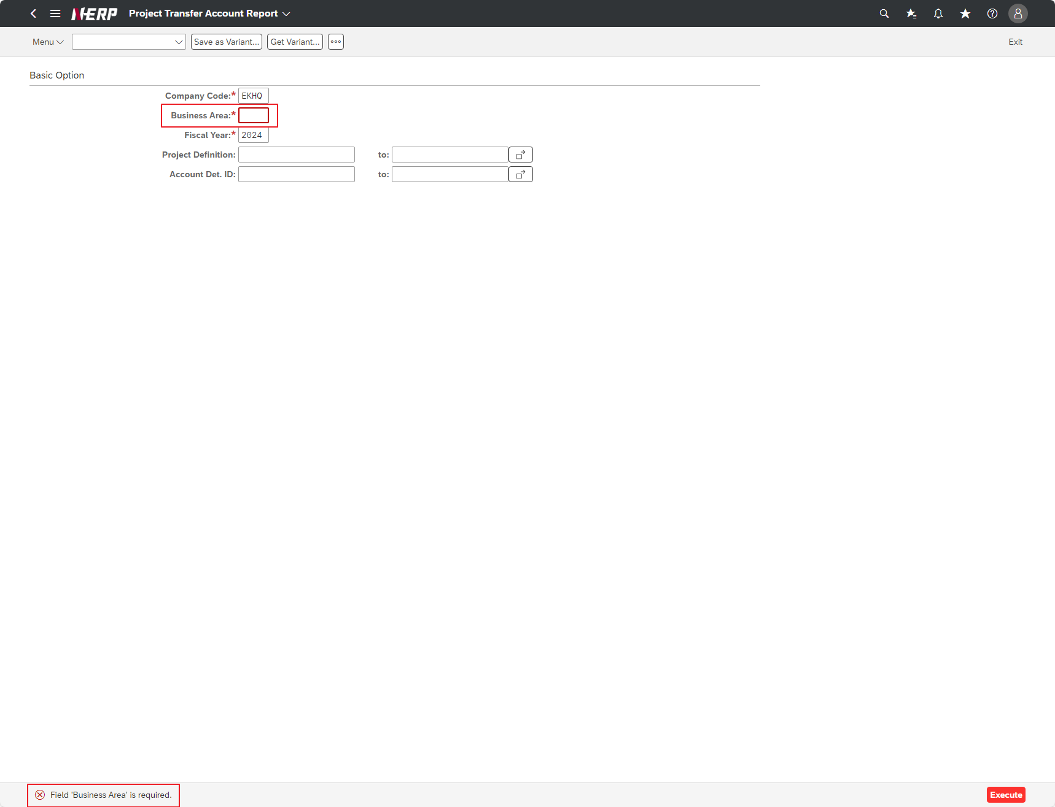

Case 3: | “Is the Fiscal Year field required to be checked?”

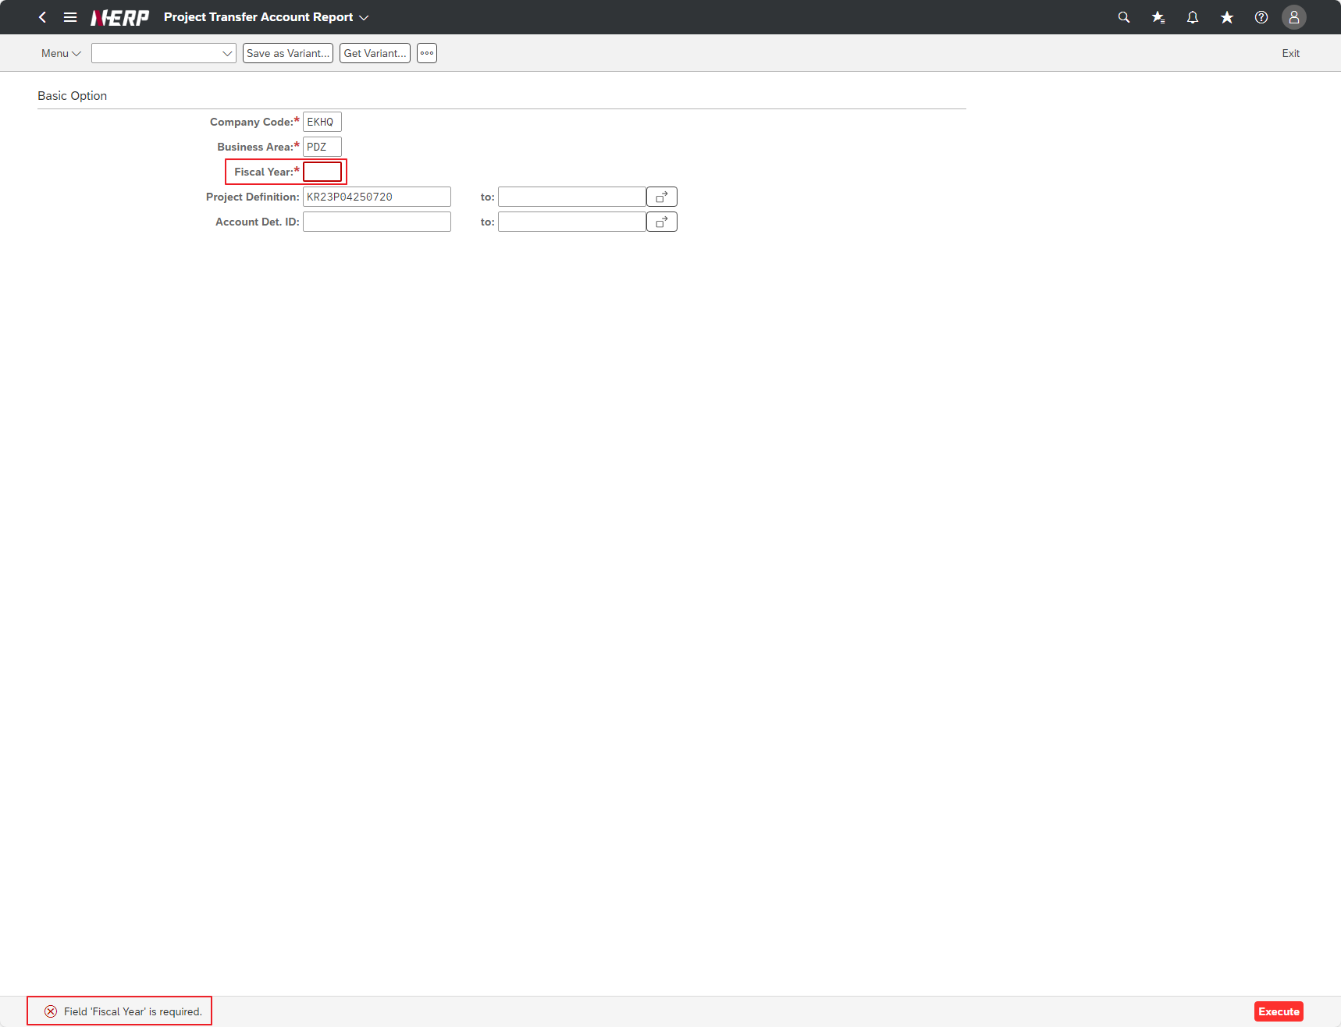

Case 2: | Does search-help appear in the Business Area and the selected business area is entered into the screen field?"
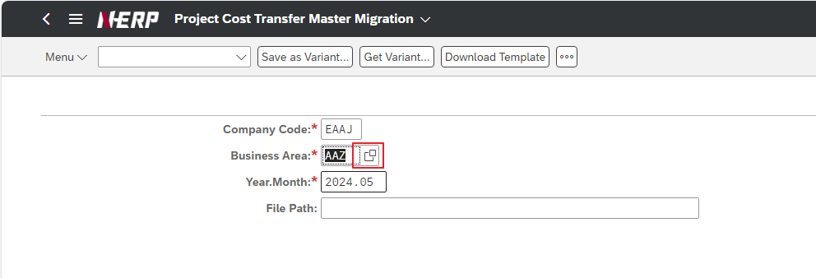

Case 4: | Does search-help appear in Company Code and is entered into the selected company code selection screen field?"
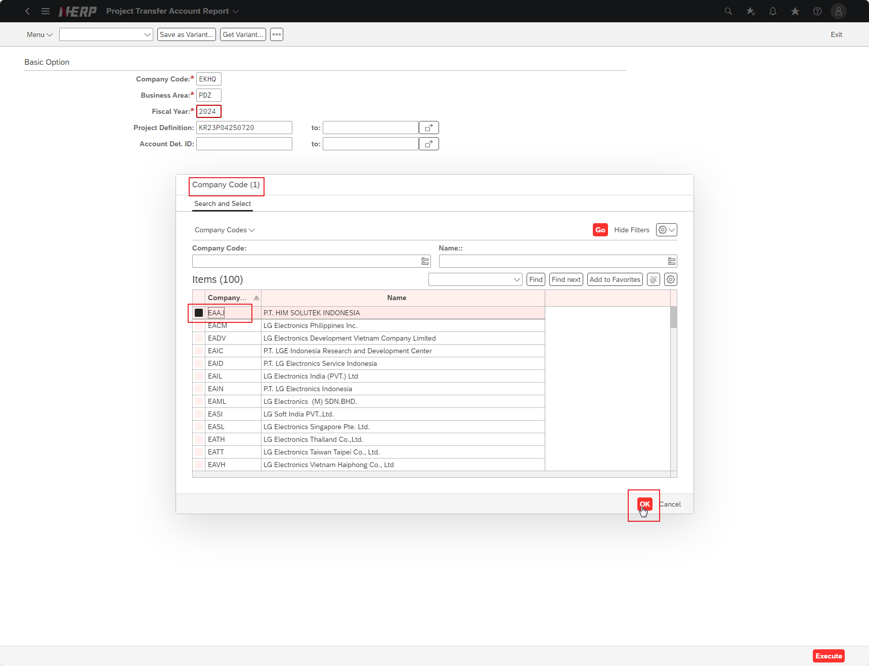

Case 5: | Does search-help appear in the Business Area and the selected business area is entered into the screen field?"
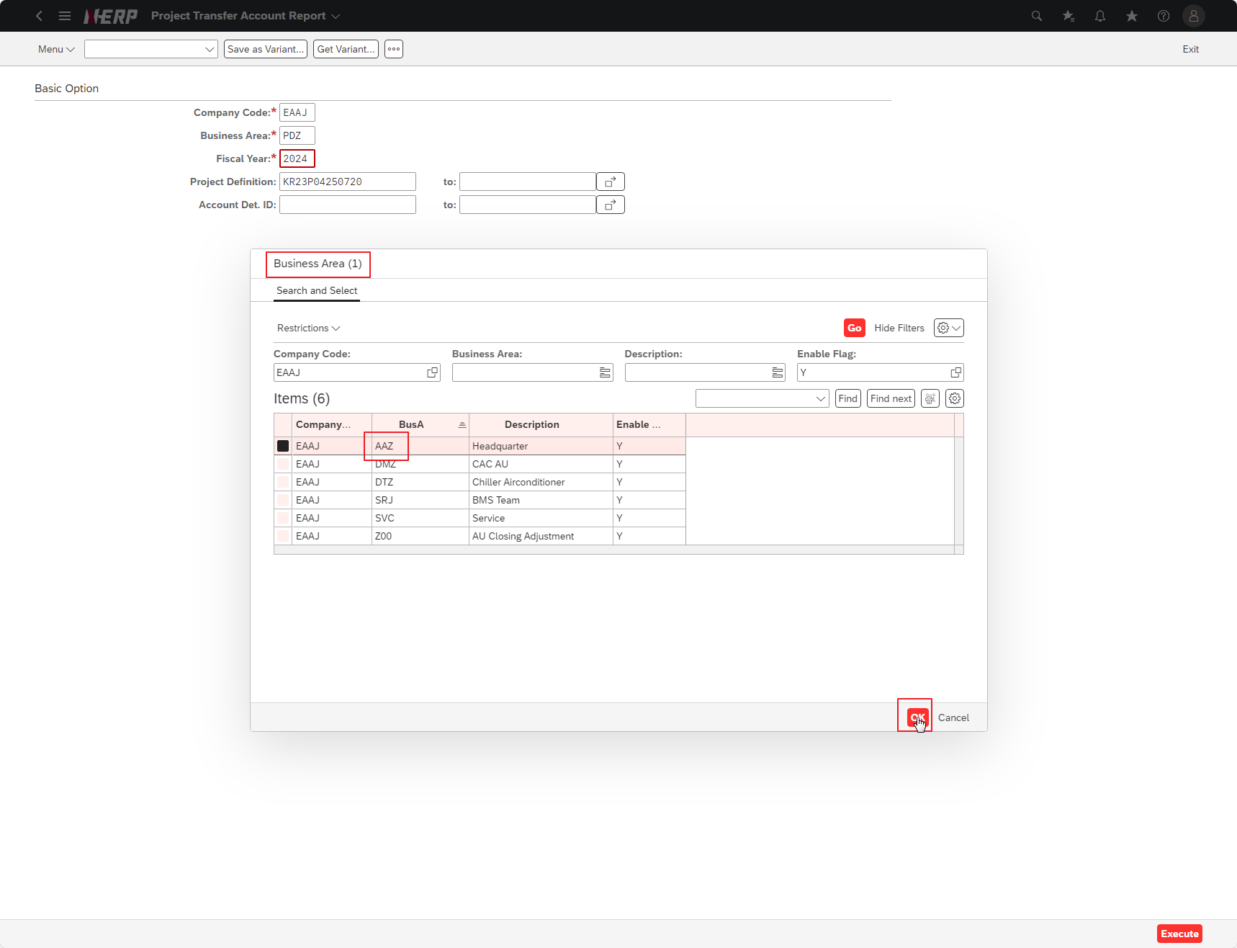

Case 6: | Is the Default value displayed in the Fiscal Year field? (Current date) Ex) If 2024.04.08, display 2024"

Case 7: | Does search-help appear in the Project Definition and does the selected project number enter the screen field?"
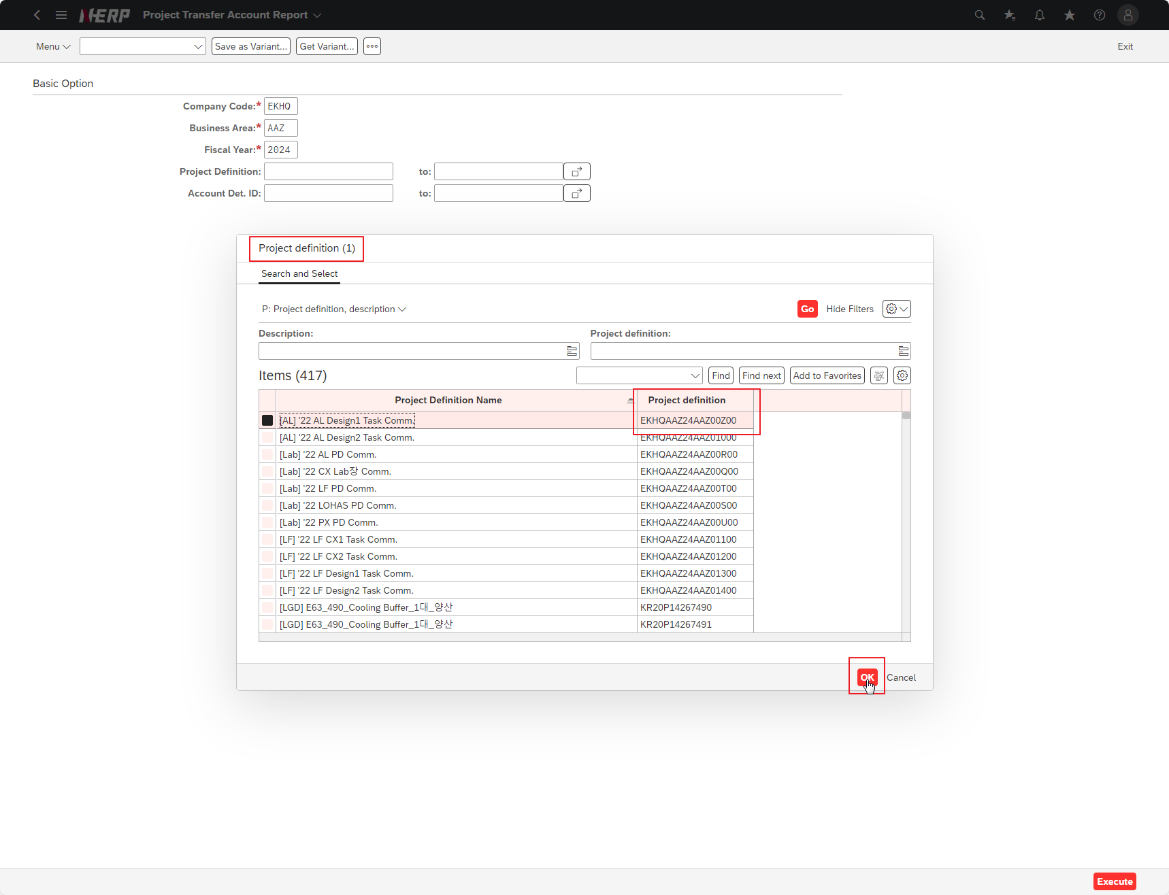

Case 8: | Account Det. Does search-help appear in ID and the selected account ID is entered into the screen field?"
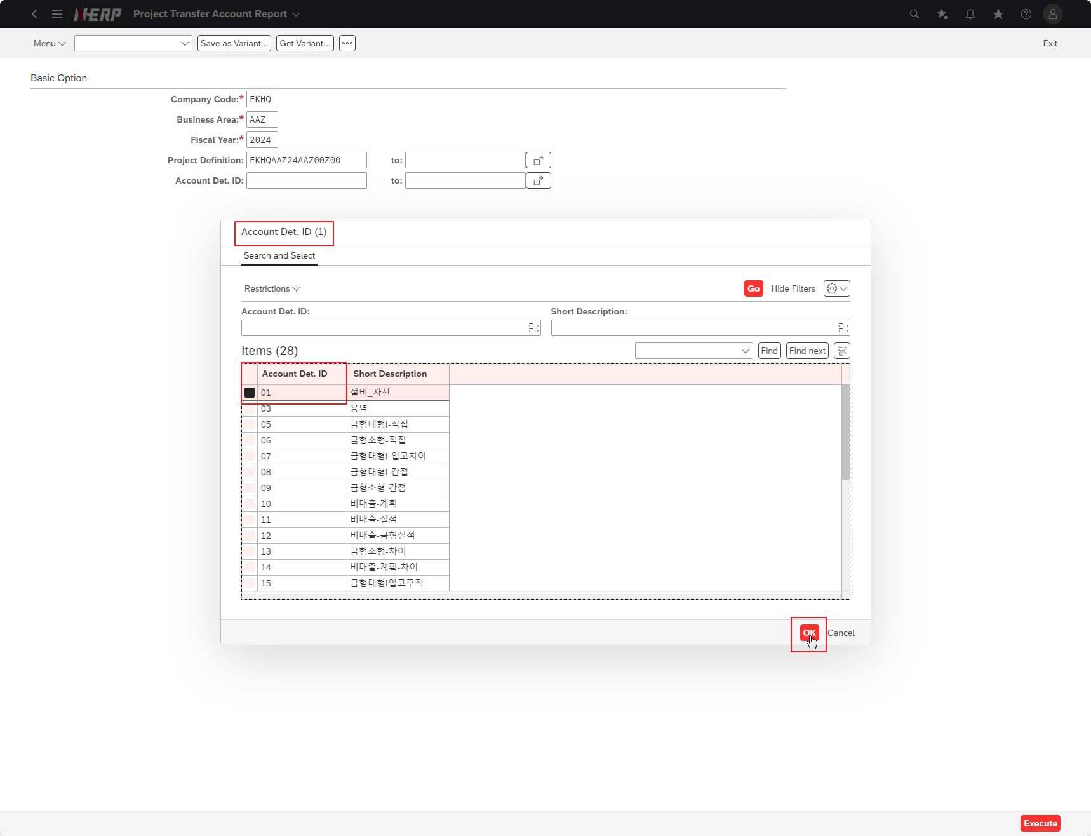

Case 9: | Company Code: EKHQ Business Area: PDZ Fiscal Year: 2024

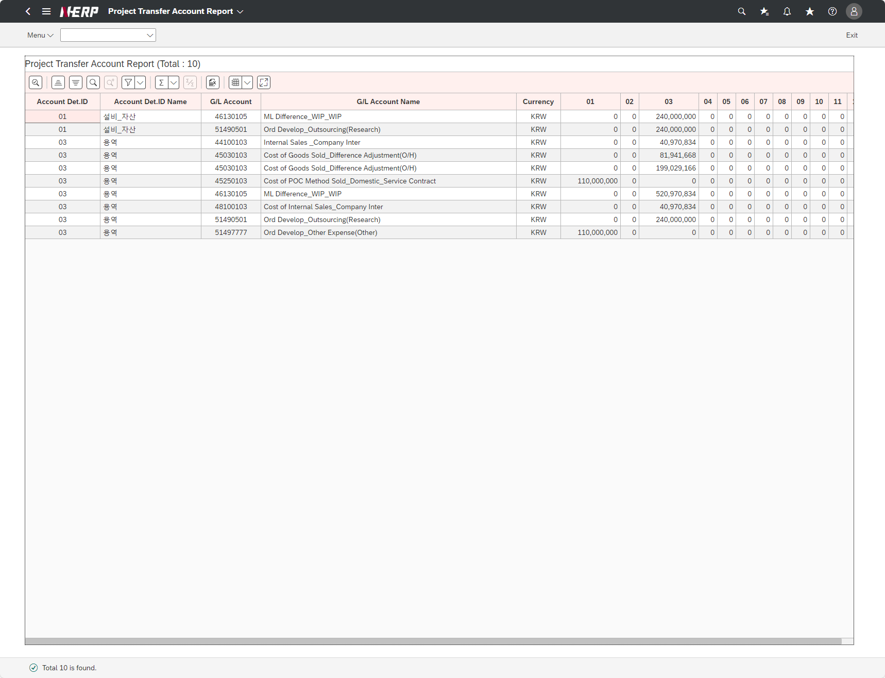

Case 10: | Company Code: EKHQ Business Area: PDZ Fiscal Year: 2024 Project Definition: KR23P04250720"

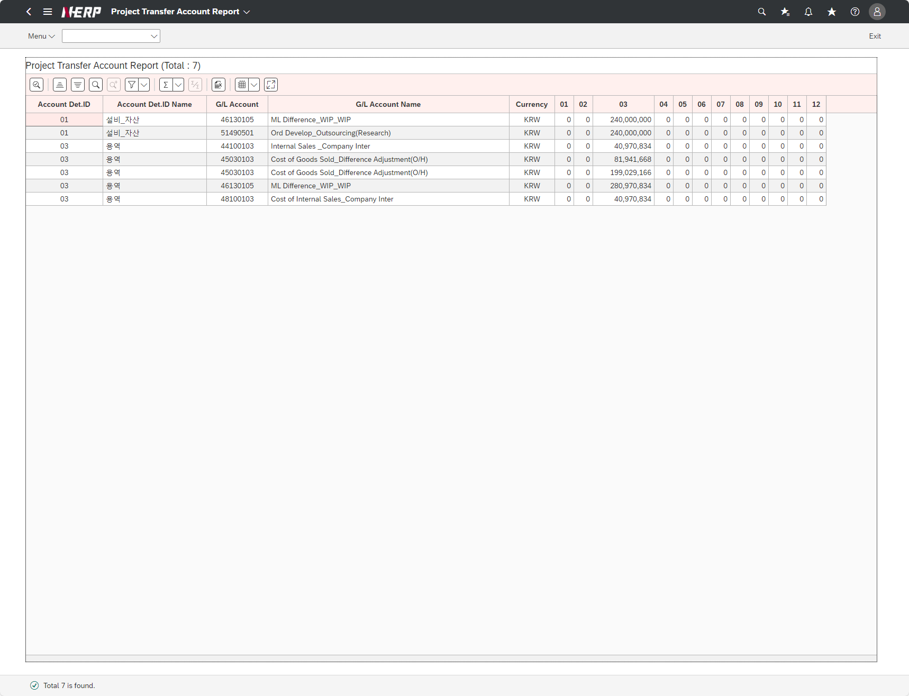

Case 11: | Company Code: EKHQ Business Area: PDZ Fiscal Year: 2024 Project Definition: KR23P04250720 Account Det. ID: 03"

